記入上の注意
被害届作成要領

 | 提出は窓口のみとし、電子メールでの提出は受付けません。

● | 盗難されたか、紛失したか不明の場合は、学生支援課にご相談ください。
 | 別に「紛失届」様式も用意しています。
● | 警察への通報を行う場合、事案の発生した場所を所管している警察署・交番への
 | 届け出が必要となります。
● | 警察署への届出を行う場合は、警察署員の大学構内への入構が行われる可能性が高いため、
 | 必ず、学生支援課に届け出てください。
● | 警察署・交番の方を伴って入構する際は、
 | 前もって正門守衛室（03-5454-6666）に連絡してから入構するようにしてください。

※ | 駒場Iキャンパスの管轄は目黒警察署になります
 | 最寄りの届出先は大橋交番 もしくは駒場一丁目駐在所（不在の場合あり）になります。
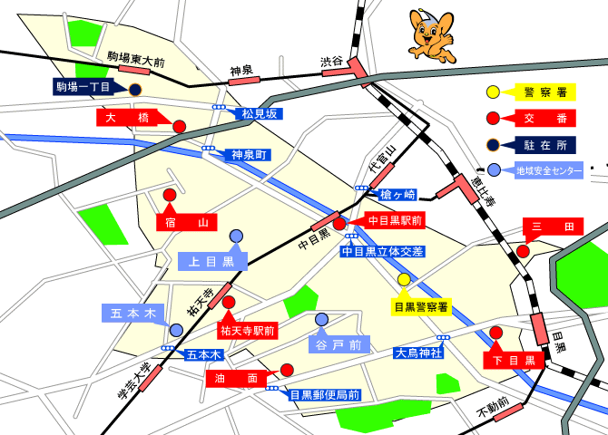

 |  |  | 出典：警視庁Webサイトより
（PC上で作成したファイルを印刷して届出をする者向け）
 |  | 入力必須項目。色のついているセルがなくなった状態で
 |  | 学生支援係への提出をお願いします。

（印刷した上で、紙に手書きをする予定の者向け）
 | 基本的には、全ての項目について記入をしてください。
 | □については、塗りつぶすか、チェックを入れるなどしてわかるようにしてください。

記入例
 |  |  |  |  |  |  |  |  |  |  |  |  | 平成 |  | 26 | 年 | 9 | 月 | 22 | 日

日付もお忘れなく
被害届（学生用） （記入例）

 | 教養学部 学生支援課長 殿

 |  | 下記の通り、被害を届けます。
（サークル・運動部等）
24時間表記で記入
 | 記入者 |  |  | 所属 |  | 教養 |  | 学部 | 文科三類 |  |  |  | 2 |  | 年 | 学生証 番号 |  | XX-YYYYYY |  |  | ←学部はプルダウン、科類の場合はプルダウン、学科の場合は入力してください
 |  |  |  |  |  |  |  |  |  |  |  | 学科
 |  |  |  | 氏名 |  | 上田 隆太 |  |  |  |  | 携帯電話 |  | 070-EEEE-CCCC
 |  |  |  | 住所 |  | 東京都目黒区目黒25-92-35-1234

 | 被害日時 |  |  | 自 | 平成 |  | 26 | 年 | 9 | 月 | 22 | 日 | 10 | 時 | 00 | 分 |  |  |  |  | ←24時間表記にすること。
 |  |  |  | 至 |  |  |  |  |  |  |  | ～ | 11 | 時 | 00 | 分 | 頃までの間 |  |  |  | ←24時間表記にすること。
 | 被害に遭った場所 |  | 矢内原公園
被害を受けた状況を詳細に記載
 | 被害詳細 |  | 矢内原公園で読書をしており、睡眠不足もあいまってうとうとしていた。 鞄の中に財布を入れており、鞄をしめて脇に置いていたが、鞄を開けられ、財布ごと抜き取られていた。 11時頃に目が覚め、鞄の口があいていたので、確認をしたところ、財布のみがなくなっていることを確認したため、被害を届ける。
 | 被害内容 |  | 被害金品（詳細に） |  |  |  |  |  |  |  |  | 特徴 |  |  |  |  |  |  | 数量
 |  |  | 財布 |  |  |  |  |  |  |  |  | 革製 |  |  |  |  |  |  | 1
 |  |  | 五千円札 |  |  |  |  |  |  |  |  |  |  |  |  |  |  |  | 1
 |  |  | 二千円札 |  |  |  |  |  |  |  |  |  |  |  |  |  |  |  | 3
 |  |  | 小銭 |  |  |  |  |  |  |  |  | 複数・数量不明
 |  |  | 学生証 |  |  |  |  |  |  |  |  |  |  |  |  |  |  |  | 1
警察への届け出有無について選択
 |  |  | ポイントカード（ビックリカメラ） |  |  |  |  |  |  |  |  |  |  |  |  |  |  |  | 1

 | 警察届出 |  |  | ■ | 届出を行う→予定日 |  |  |  | 9 | 月 | 24 | 日 |  | □ | 警察への届出を行わない

 | 事務記入欄

